Enunciado
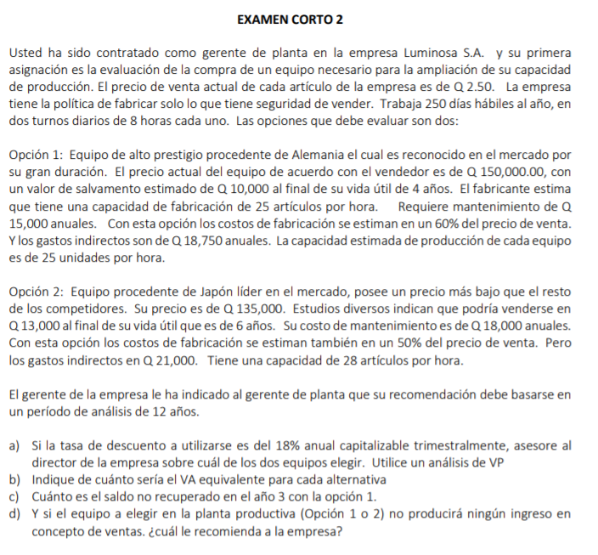

Precio venta unidad articulo | Q2.50
dias habiles año | 250
turno | 8 | h
Cantidad de turnos | 2

 | opcion 1 |  |  | opción 2
C inicial | -Q150,000.00 |  |  | -Q135,000.00
CAO | -Q15,000.00 |  |  | -Q18,000.00
salvamento | Q10,000.00 |  |  | Q13,000.00
vida | 4 |  |  | 6

articulos/hora | 25 |  |  | 28

INGRESOS ANUALES | Q250,000.00 |  |  | Q280,000.00

Costos de fabricación | -Q150,000.00 |  |  | -Q140,000.00

% costos de fabricación del precio venta | 60% |  |  | 50%

gastos indirectos anuales | -Q18,750.00 |  |  | -Q21,000.00

Produccion annual | 100,000.00 |  |  | 112,000.00

MCM= | 12 | años
r annual= | 18%
m= | 4

I annual= | 19.25%

1. Se recomienda elegir la opcion 2 con un valor de Q285,350.56 ya que tiene un ingreso equivalente en dinero del dia de hoy mayor que la opcion 1 la cual tiene un ingreso de Q50,272.25
2. El valor anual para la opcion 1 es de Q11,009.35 mientras que para la opcion 2 es de Q62,490.21
 | años | OP 1 | OP 2
 | 0 | -Q150,000.00 | -Q135,000.00
 | 1 | Q66,250.00 | Q101,000.00
 | 2 | Q66,250.00 | Q101,000.00
 | 3 | Q66,250.00 | Q101,000.00
 | 4 | -Q73,750.00 | Q101,000.00
 | 5 | Q66,250.00 | Q101,000.00
 | 6 | Q66,250.00 | -Q21,000.00
 | 7 | Q66,250.00 | Q101,000.00
 | 8 | -Q73,750.00 | Q101,000.00
 | 9 | Q66,250.00 | Q101,000.00
 | 10 | Q66,250.00 | Q101,000.00
 | 11 | Q66,250.00 | Q101,000.00
 | 12 | Q76,250.00 | Q114,000.00
 | VP= | Q50,272.25 | Q285,350.56
 | VA= | Q11,009.35 | Q62,490.21

 | Opcion 1
 | año | ingresos | gastos | fne | fne descontado | fne no recuperado
 | 0 |  | Q150,000.00 | -Q150,000.00 | Q150,000.00 | -Q150,000.00
 | 1 | Q250,000.00 | Q183,750.00 | Q66,250.00 | Q55,554.69 | -Q94,445.31
 | 2 | Q250,000.00 | Q183,750.00 | Q66,250.00 | Q46,586.01 | -Q47,859.30
 | 3 | Q250,000.00 | Q183,750.00 | Q66,250.00 | Q39,065.23 | -Q8,794.07

 |  | El saldo no recuperado en el año 3 seria de |  |  |  | Q8,794.07

 | años | OP 1 | OP 2
 | 0 | -Q150,000.00 | -Q135,000.00
 | 1 | -Q33,750.00 | -Q39,000.00
 | 2 | -Q33,750.00 | -Q39,000.00
 | 3 | -Q33,750.00 | -Q39,000.00
 | 4 | -Q173,750.00 | -Q39,000.00
 | 5 | -Q33,750.00 | -Q39,000.00
 | 6 | -Q33,750.00 | -Q161,000.00
 | 7 | -Q33,750.00 | -Q39,000.00
 | 8 | -Q173,750.00 | -Q39,000.00
 | 9 | -Q33,750.00 | -Q39,000.00
4. Se recomienda elegir la opcion 2 con un valor de Q353,934.79 porque tiene un costo equivalente en dinero del dia de hoy menor que la opcion 1, la cual tiene un valor de Q406,360.15
 | 10 | -Q33,750.00 | -Q39,000.00
 | 11 | -Q33,750.00 | -Q39,000.00
 | 12 | -Q23,750.00 | -Q26,000.00
 | VP= | -Q406,360.15 | -Q353,934.79
 | VA= | -Q88,990.65 | -Q77,509.79

